상품제안서
캔버스 가방 (31X36) | 상품코드: F17397

 |  |  |  |  |  |  | 02-412-0044 | www.easy1.co.kr
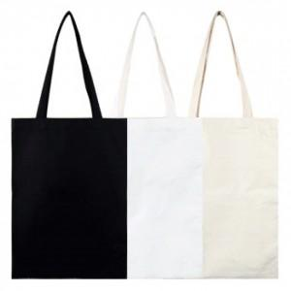

【상세/제작정보】 | 원하는 문구를 나의 캔버스가방에

【인쇄/포장옵션】 | 실크 / OPP(비닐)

【공급단가】 | 수량 | 100~ | 500~ | 1,000~ | 3,000~ | 5,000~
*VAT별도 | 단가 | 1,540원 | 1,490원 | 1,440원 | 1,390원 | 1,330원

【상품 URL】 | https://easy1.co.kr:443/src/goods_detail.php?gdno=17397

